Course Overview
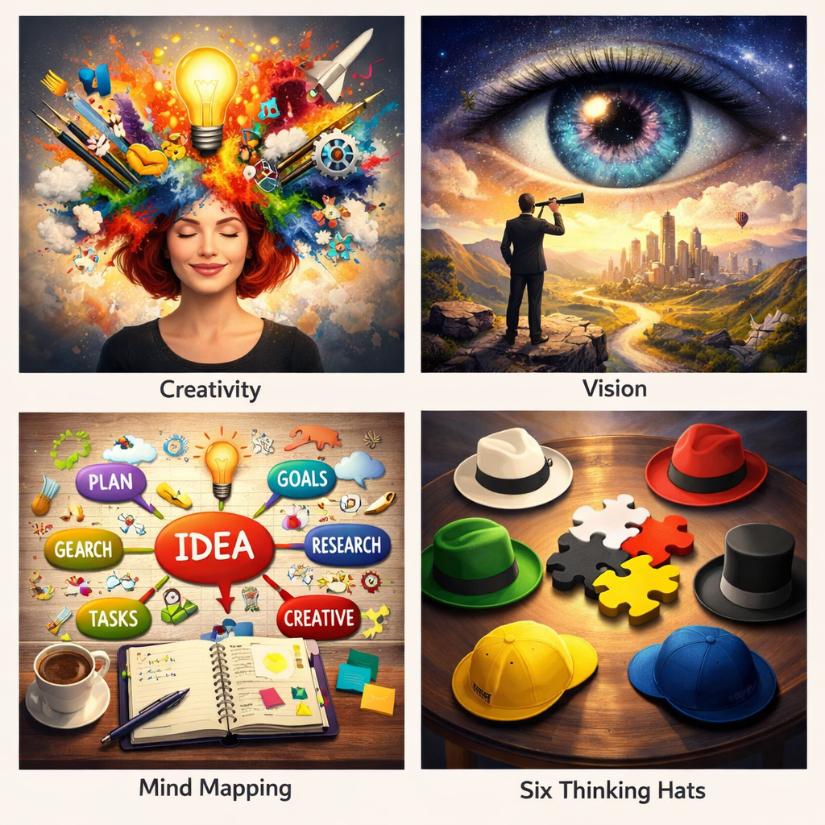
Course Title | Day | Target Audience | Estimated Duration (minutes) | Learning Goal (1 sentence) | Category
Odkryj swoją kreatywność | 8 | Kobiety | xxx | Odkryj swój twórczy potencjał i przekonaj się, jak kreatywność pomaga rozwiązywać problemy, tworzyć nowe pomysły i inspirować innych. Proste ćwiczenia i refleksja pomogą Ci odnaleźć własny, autentyczny sposób wyrażania siebie.

